Tabela danych
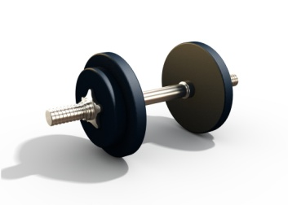 Wykres postępów formy fizycznej dla mężczyzn
Wzrost (m) | 1.90 | Uwaga: Sprawdzaj postępy w zakresach WYMIARY, WAGA — BMI oraz WAGA — TKANKA TŁUSZCZOWA na odpowiednich wykresach w arkuszach tego skoroszytu.

Data | Waga (kg) | Obwód w klatce piersiowej (cm) | Obwód w talii (cm) | Obwód w biodrach (cm) | Szacowana masa beztłuszczowa (kg) | Szacowana masa tkanki tłuszczowej (kg) | Szacowany procent tkanki tłuszczowej (kg) | Szacowany wskaźnik masy ciała (BMI)
2018-10-01 | 91.0 | 106.5 | 91.5 | 86.0 | 70.7 | 20.3 | 22.3% | 25.2
2018-10-08 | 91.0 | 106.5 | 91.5 | 86.0 | 70.7 | 20.3 | 22.3% | 25.2
2018-10-15 | 90.5 | 106.5 | 90.0 | 85.0 | 70.5 | 20.0 | 22.1% | 25.1
2018-10-22 | 89.5 | 106.5 | 90.0 | 84.0 | 70.0 | 19.5 | 21.7% | 24.8
2018-10-29 | 89.5 | 108.0 | 90.0 | 84.0 | 70.0 | 19.5 | 21.7% | 24.8

Wymiary
Wymiary (cm)
 | Obwód w biodrach (cm) | Obwód w talii (cm) | Obwód w klatce piersiowej (cm)
10/1/2018 | 86.0 | 91.5 | 106.5
10/8/2018 | 86.0 | 91.5 | 106.5
10/15/2018 | 85.0 | 90.0 | 106.5
10/22/2018 | 84.0 | 90.0 | 106.5
10/29/2018 | 84.0 | 90.0 | 108.0

Waga — BMI
Waga — BMI
 | Waga (kg) | Szacowany wskaźnik masy ciała (BMI)
10/1/2018 | 91.0 | 25.2
10/8/2018 | 91.0 | 25.2
10/15/2018 | 90.5 | 25.1
10/22/2018 | 89.5 | 24.8
10/29/2018 | 89.5 | 24.8

Waga — tkanka tłuszczowa
Waga — tkanka tłuszczowa
 | Waga (kg) | Szacowany procent tkanki tłuszczowej (kg)
10/1/2018 | 91.0 | 22.3%
10/8/2018 | 91.0 | 22.3%
10/15/2018 | 90.5 | 22.1%
10/22/2018 | 89.5 | 21.7%
10/29/2018 | 89.5 | 21.7%

